EF-OFF-03
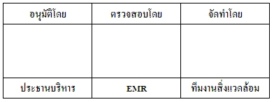
ตารางวิเคราะห์กระบวนการทำงาน
สาขา : …………………………….. แผนก : ……………………………………
หมายเลขเอกสาร : | วันที่ออกเอกสาร :
เอกสารฉบับที่ : | วันที่มีผลบังคับใช้ :

วงจรชีวิต (Life Cycle)

 |  |  | อนุมัติโดย | ตรวจสอบโดย | จัดทำโดย

 |  |  | ประธานบริหาร | EMR | ทีมงานสิ่งแวดล้อม

เอกสารฉบับที่ / วันที่ออกเอกสาร / วันที่มีผลบังคับใช้ : 1 / 20/10/2560 / 01/11/2560 |  | EF-OFF-03
ตารางวิเคราะห์กระบวนการทำงาน
สาขา : …………………………….. แผนก : ……………………………………
หมายเลขเอกสาร : | วันที่ออกเอกสาร :
เอกสารฉบับที่ : | วันที่มีผลบังคับใช้ :

Input | กระบวนการ | Output

เอกสารฉบับที่ / วันที่ออกเอกสาร / วันที่มีผลบังคับใช้ : 1 / 20/10/2560 / 01/11/2560 |  | EF-OFF-03

